Parciales
Tiempo de ejecución [s] vs Cantidad de datos.
 | Tiempo de ejecución por Algoritmo [s]
Cantidad de datos | BubbleSort() | MergeSort() | QuickSort() | .sort()
10,000 | 6.551 | 0.041 | 0.020 | 0.001
20,000 | 26.13 | 0.096 | 0.038 | 0.003
30,000 | 59.75 | 0.130 | 0.074 | 0.005
40,000 | 105.7 | 0.183 | 0.106 | 0.007
50,000 | 165.1 | 0.240 | 0.139 | 0.007

Semiordenados
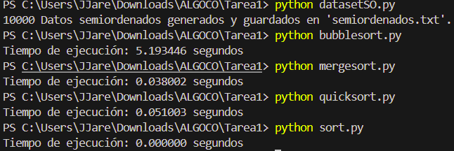
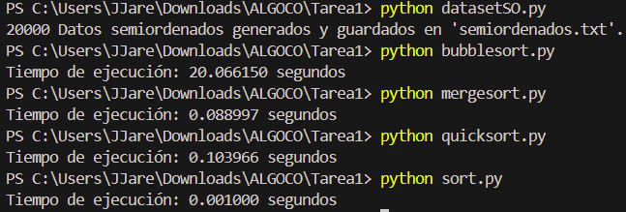
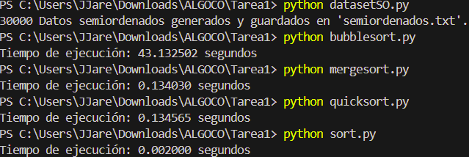
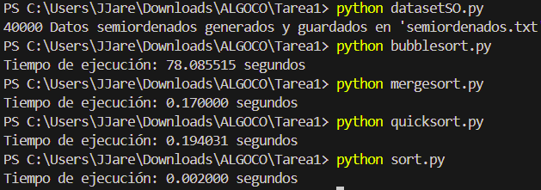
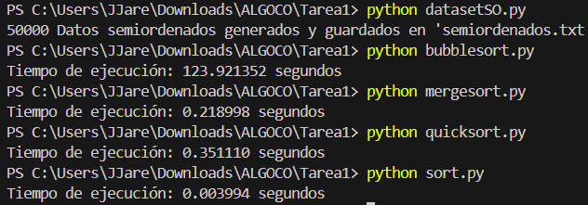
Tiempo de ejecución [s] vs Cantidad de datos
 | Tiempo de ejecución por Algoritmo [s]
Cantidad de datos | BubbleSort() | MergeSort() | QuickSort() | .sort()
10,000 | 5.193 | 0.038 | 0.051 | 0.000
20,000 | 20.07 | 0.089 | 0.104 | 0.001
30,000 | 43.13 | 0.134 | 0.135 | 0.002
40,000 | 78.09 | 0.170 | 0.194 | 0.002
50,000 | 123.9 | 0.219 | 0.351 | 0.004

Aleatorios
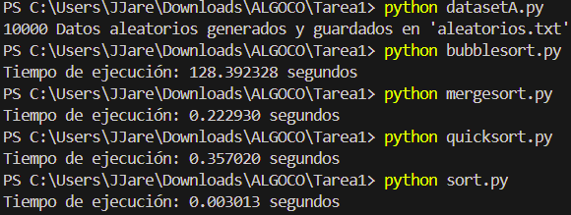
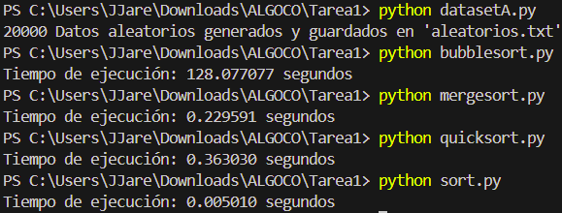
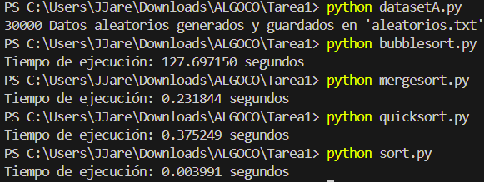
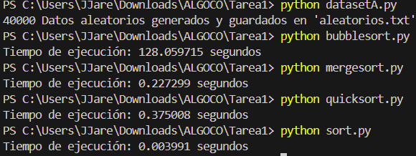
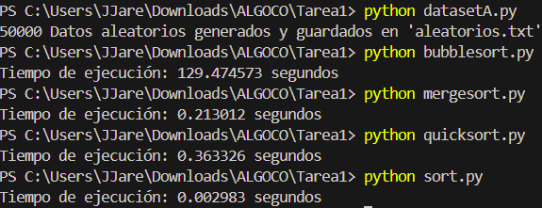
Tiempo de ejecución [s] vs Cantidad de datos
 | Tiempo de ejecución por Algoritmo [s]
Cantidad de datos | BubbleSort() | MergeSort() | QuickSort() | .sort()
10,000 | 128.4 | 0.223 | 0.357 | 0.003
20,000 | 128.1 | 0.230 | 0.363 | 0.005
30,000 | 127.7 | 0.232 | 0.375 | 0.004
40,000 | 128.1 | 0.227 | 0.375 | 0.004
50,000 | 129.5 | 0.213 | 0.363 | 0.003

